Таблица 1
Информация о просроченной кредиторской задолженности государственных (муниципальных) бюджетных и автономных учреждений
на 1 августа 2026 г.

Наименование организации |  |  |  | Находкинский городской округ
Наименование бюджета |  |  |  | Бюджет городских округов
Периодичность: месячная
Единица измерения: руб

Просроченная кредиторская задолженность БУ и АУ | код строки | Всего (консолидированный бюджет): | в том числе:
 |  |  | Субъект РФ | Городской округ | Муниципальный округ
1 | 2 | 3=+4+5+6+7+8 | 4 | 5 | 6
Всего: | 000 | - | - | - | -
в том числе:
по оплате труда работников | 001 | - | - | - | -
по начислениям на оплату труда работников | 002 | - | - | - | -
по коммунальным услугам | 003 | - | - | - | -
по социальной помощи населению | 004 | - | - | - | -
Субсидии на выполнение муниципального задания: | 010 | - | - | - | -
из них:
по оплате труда работников | 011 | - | - | - | -
по начислениям на оплату труда работников | 012 | - | - | - | -
по коммунальным услугам | 013 | - | - | - | -
по социальной помощи населению | 014 | - | - | - | -
Субсидии на иные цели: | 020 | - | - | - | -
из них:
по оплате труда работников | 021 | - | - | - | -
по начислениям на оплату труда работников | 022 | - | - | - | -
по коммунальным услугам | 023 | - | - | - | -
по социальной помощи населению | 024 | - | - | - | -
Капитальные вложения: | 030 | - | - | - | -
из них:
по оплате труда работников | 031 | - | - | - | -
по начислениям на оплату труда работников | 032 | - | - | - | -
по коммунальным услугам | 033 | - | - | - | -
по социальной помощи населению | 034 | - | - | - | -
Собственные средства: | 040 | - | - | - | -
из них:
по оплате труда работников | 041 | - | - | - | -
по начислениям на оплату труда работников | 042 | - | - | - | -
по коммунальным услугам | 043 | - | - | - | -
по социальной помощи населению | 044 | - | - | - | -
Средства ОМС: | 050 | - | - | - | -
из них:
по оплате труда работников | 051 | - | - | - | -
по начислениям на оплату труда работников | 052 | - | - | - | -
по коммунальным услугам | 053 | - | - | - | -
по социальной помощи населению | 054 | - | - | - | -
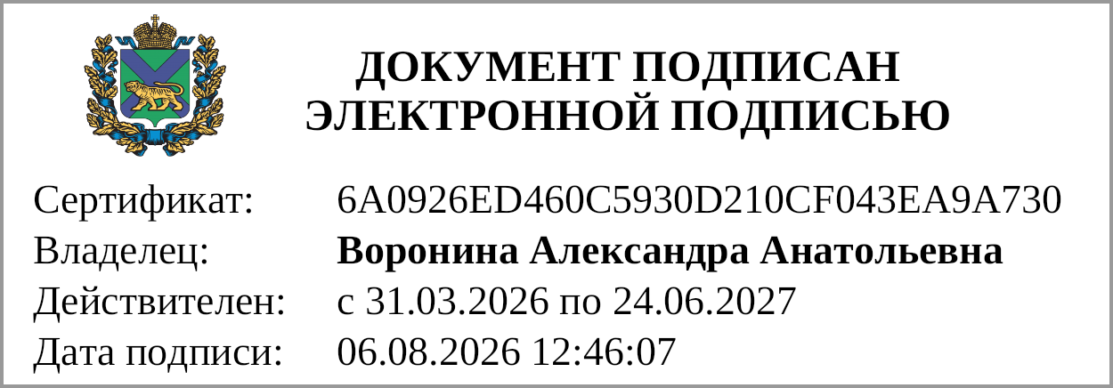
Руководитель |  |  |  |  | Воронина Александра Анатольевна
 |  | (подпись) |  |  | (расшифровка подписи)
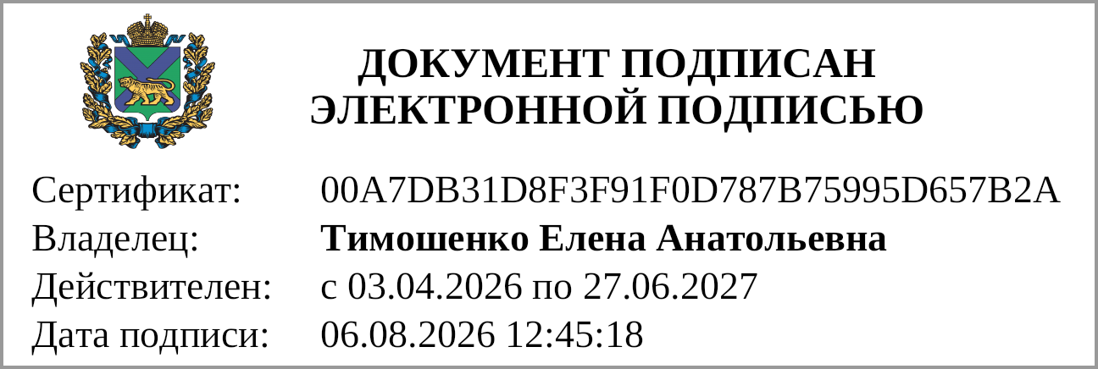
Главный бухгалтер |  |  |  |  | Тимошенко Елена Анатольевна
 |  | (подпись) |  |  | (расшифровка подписи)

